Giao diện thiết kế
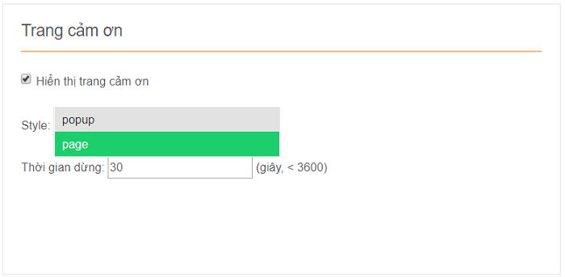
Giao diện quản lý cấu hình ngôn ngữ

Giao diện quản lý cấu hình ảnh nền
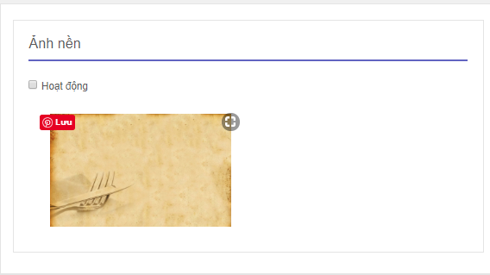

Giao diện quản lý cấu hình ảnh tiêu đề

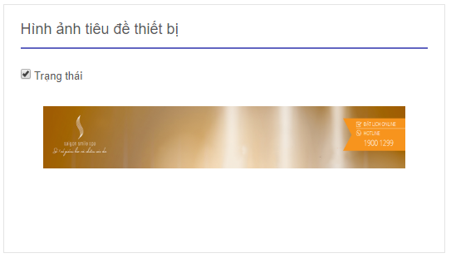

Giao diện quản lý cấu hình hiệu ứng lời cảm ơn

